상품제안서
더마인드풀 5단 UV차단 미니 파스텔 양우산 | 상품코드: S47277

 |  |  |  |  |  |  | 02-713-8555 | www.synergygift.co.kr
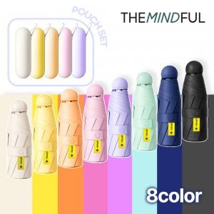

【상세/제작정보】

【인쇄/포장옵션】 | 손잡이1도, 손잡이레이저, 원단1도 / 포장지포장

【공급단가】 | 수량 | 50~ | 100~ | 300~ | 1,000~ | 3,000~
*VAT별도 | 단가 | 5,130원 | 4,850원 | 4,620원 | 4,500원 | 4,420원

【상품 URL】 | https://www.synergygift.co.kr:443/src/goods_detail.php?gdno=47277

